Dijagram tranzicije stanja
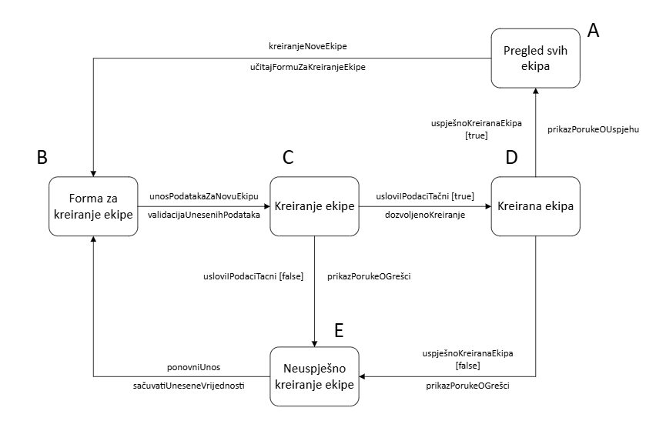
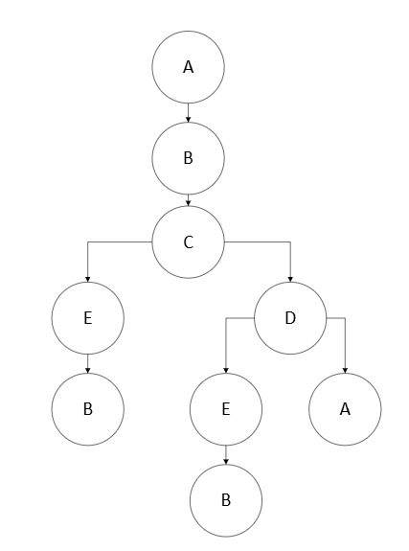

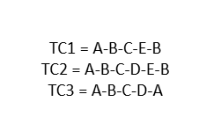

 | A | B | C | D | E
kreiranjeNoveEkipe | B | - | - | - | -
unosPodatakaZaNovuEkipu | - | C | - | - | -
usloviIPodaciTačni [true] | - | - | D | - | -
usloviIPodaciTačni [false] | - | - | E | - | -
uspješnoKreiranaEkipa[true] | - | - | - | A | -
uspješnoKreiranaEkipa[false] | - | - | - | E | -
ponovniUnos | - | - | - | - | B

Testiranje izjava i pokrivenost
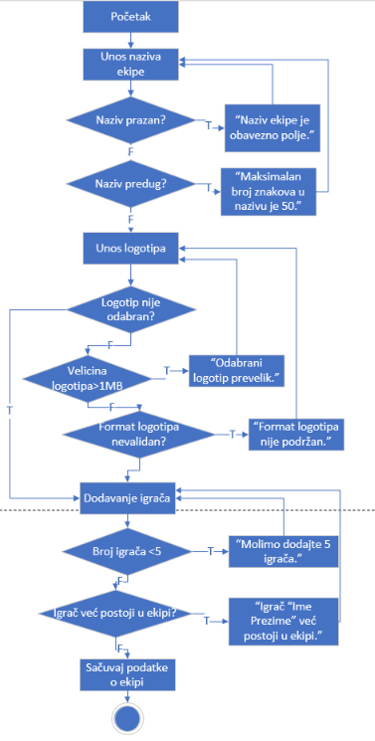

 | Naziv | Validno? | Error poruka
TC1 | FC Chelsea | T | -

 | Logotip | Validno? | Error poruka
TC1 | logotip.jpeg | T | -

 | Dodavanje igrača | Validno? | Error poruka
TC1 | Igrač Jedan, Igrač Dva, Igrač Tri, Igrač Četiri, Igrač Pet | T | -

Odabirom svih validnih parametara izvršili smo sve linije koda jednom putanjom.

Testiranje odluka i pokrivenost
 | Naziv | Validno? | Error poruka
TC1 | NULL | F | Naziv ekipe je obavezno polje.
TC2 | FC AAAAAAAAAAAAAAAAAAAAAAAAAAAAAAAAAAAAAAAAAAAAAAAAAAAAAAAAAAAAAAAAAAAAAAAAAAAAAAAAAAAAAAAAAAAAAAAAAAAA | F | Maksimalan broj znakova u nazivu je 50.
TC3 | FC Chelsea | T | -

 | Logotip | Validno? | Error poruka
TC1 | logotip.gif | F | Format logotipa nije podržan.
TC2 | logotip.jpeg (1.2MB) | F | "Odabrani logotip prevelik."
TC3 | logotip.jpeg | T | -
TC4 | NULL | T | -

 | Dodavanje igrača | Validno? | Error poruka
TC1 | Igrač Jedan, Igrač Dva, Igrač Tri | F | Molimo dodajte 5 igrača.
TC2 | Igrač Jedan, Igrač Dva, Igrač Tri, Igrač Četiri, Igrač Pet x2 | F | Igrač Igrač Pet već postoji u ekipi.
TC3 | Igrač Jedan, Igrač Dva, Igrač Tri, Igrač Četiri, Igrač Pet | T | -

Unošenjem validnih i nevalidnih parametara postigli smo 100% pokrivenost odluka, odnosno, zadovoljeni su svi uslovi navedeni na dijagramu.

Istraživačko testiranje
Za funkcionalnost dodavanja ekipe, imena, logotipa i dodavanja igrača u ekipu, preporučujem korištenje Session-based testing-a (testiranje temeljeno na sesijama). Ovaj pristup bi omogućio struktuirano istraživanje funkcionalnosti, a istovremeno pruža dovoljno fleksibilnosti da se testira širok spektar scenarija i otkriju problemi koji možda nisu predviđeni unaprijed. Svaka sesija prilikom testiranja, ima jasno definirane ciljeve, a tester je slobodan istraživati i primjenjivati različite scenarije. Ovaj pristup pruža mogućnost da se temeljito testira svaki dio funkcionalnosti, od unosa imena ekipe, preko dodavanja logotipa, do dodavanja igrača, čime se pokrivaju svi mogući problemi koji se mogu pojaviti u svakodnevnoj upotrebi aplikacije.
Session-based testing bih organizirao na ovaj način:
* Sesija 1: Testiranje unosa imena ekipe - testiranje granica (kratka i duga imena), specijalni znakovi, prazni unosi.
*Sesija 2: Testiranje uploadanja logotipa - različiti formati slika (JPEG, PNG, GIF), prevelike slike, nevažeći formati.
*Sesija 3: Testiranje dodavanja igrača u ekipu - dodavanje istog igrača u ekipu, dodavanje manje od dozvoljenog broja igrača po ekipi, brisanje igrača iz ekipe.
Prilikom testiranja, tester će u svakoj sesiji izvršavati različite radnje unutar aplikacije i fokusirati se na prepoznavanje grešaka. Na primjer, testirati će sve moguće scenarije koji uključuju unos imena ekipe, provodit će testove s prevelikim imenom, s posebnim znakovima ili praznim poljima.
Naravno, nakon svake testne sesije, od testera se očekuje bilježenje svih grešaka ili nepredviđenih situacija koje su se dogodile. Ovi izvještaji će biti ključni za dalje testiranje i ispravke u aplikaciji.
Na temelju već spomenutih izvještaja, odlučit ćemo o potrebnim daljnjim testiranjima. Ako su otkrivene ozbiljne greške, sesija može biti ponovljena s novim scenarijima kako bi se provjerilo ponašanje aplikacije u tim uvjetima.
Smatram da Session-based testing, omogućuje dubinsko testiranje funkcionalnosti dodavanja ekipe, imena logotipa i dodavanja igrača. Ovaj pristup omogućava testerima da istraže sve mogućnosti aplikacije, prepoznaju sve greške, i osiguraju visoku kvalitetu aplikacije.

